Hoja1
2023-12-29

LA PAZ 28 - HAEDO 4460-2005
BUENOS AIRES luquearti@gmail.com
____________________________________________________________________________________
"ESPATULAS PLASTICAS”
“Materia Prima Virgen"
" Maxima Flexibilidad"

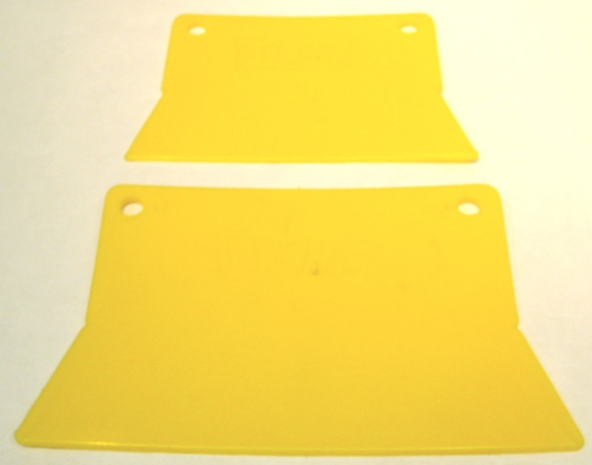

COD. | DESCRIPCION | PRECIO
ESP-10 | Espatula Plastica CHICA "LUQUE" | 56.200
ESP-11 | Espatula Plastica GRANDE "LUQUE" | 93.600

ENVASE: Bolsa x 24 unidades

N

